시트1
검색사이트 | 사이트 주소 | 카테고리 | 체험명 | 지역 | 참가비(최소) | 참가비(최대) | 연령-시작 | 연령-끝 | 홈페이지 | 체험사진 | 모집기간-시작 | 모집기간-끝 | 활동일시
 |  | theme | prog | loc | price |  | agestart | ageend | url | poster | bookstart | bookend | plandate
어린이정부포털 | http://kids.gov.kr/play/playExperDetail.ds?Id=27 | 체험/관람 | 전라북도 119안전체험관 어린이 안전마을 | 전라북도 임실군 임실읍 호국로 1630(이도리 474) | 1000 | 8000 | 5 | 7 | http://safe119.sobang.kr/index.sko?menuCd=IA02001003000 | http://kids.gov.kr/images/userUploads/int/2016/07/file1875229095097154276e568d2fbdbee4a26aab8bb84c8341d89.JPG | 20220101 | 20991231 | 20220101 | 20221231
어린이정부포털 | http://kids.gov.kr/play/playExperDetail.ds?Id=47 | 체험/관람 | 담양 에코센터 | 전라남도 담양군 담양읍 메타세콰이아로 45 | 2000 | 7000 | 0 | 99 | http://www.damyang.go.kr/gihoo/index.damyang?menuCd=DOM_000001202001000000 | http://kids.gov.kr/images/userUploads/int/2016/07/file9154463292382471039d9b596da5df04876a2805f301475c460.jpg | 20220101 | 20991231 | 20220101 | 20221231
어린이정부포털 | http://kids.gov.kr/play/playExperDetail.ds?Id=104 | 전시/박물관 | 농업과학관 관람 | 전라북도 전주시 완산구 농생명로 30 | 0 | 0 | 0 | 99 | https://www.rda.go.kr:2360/aehBoard/ati_reservationCenter.do?prgId=ati_reservationCenter&tab=01&mode=&currPage=1&boardNo= | http://kids.gov.kr/images/userUploads/int/2016/07/file913740788491078324620ed3e261b984364891685eabfba3070.jpg | 20220101 | 20991231 | 20220101 | 20221231
광주문화예술교육지원센터 | http://www.gjarte.or.kr/user/sub509010/detail?seq_no=202208-0008&page=1&area_tx=&target_tx=&genre_kb= | 체험/관람 | 두근두근, 우리동네 숲 탐험 | 광주광역시 남구 노대실로 9 상가 2층 | 0 | 0 | 8 | 13 | http://www.gjarte.or.kr/user/sub509010/detail?seq_no=202208-0008&page=1&area_tx=&target_tx=&genre_kb= | http://www.gjarte.or.kr/site_data/editor/202208/1a2b814648db01f246054048ea2d640b_1660280505_9307.png | 20220818 | 20220831 | 20220903 | 20221112
국립광주박물관 어린이박물관 | https://gwangju.museum.go.kr/prog/experience/child/sub01_03/list.do | 전시/박물관 | 국립광주박물관 어린이박물관 | 광주광역시 북구 하서로 110(매곡동 430번지) | 0 | 0 | 0 | 99 | https://gwangju.museum.go.kr/prog/experience/child/sub01_03/list.do | https://search.pstatic.net/common/?autoRotate=true&type=w560_sharpen&src=https%3A%2F%2Fldb-phinf.pstatic.net%2F20200212_240%2F15814714686333ptki_JPEG%2Fbp6-WhXNj8hQIhSkrG7zMjQ5.jpg | 20220101 | 20991231 | 20220101 | 20221231
국립광주과학관 | https://www.sciencecenter.or.kr/ | 체험/관람 | 국립광주과학관 | 광주광역시 북구 첨단과기로 235 | 0 | 3000 | 0 | 99 | https://www.sciencecenter.or.kr/kor/menu/sub.do?menuId=17_21_22 | https://www.sciencecenter.or.kr/site/kor/pbs/images/sub/location_220502.png | 20220506 | 20221215 | 20220506 | 20221215
국립아시아문화전당 어린이체험관 | https://www.acc.go.kr/child/index.do | 체험/관람 | 국립아시아문화전당 어린이체험관 | 광주광역시 동구 문화전당로 38 | 0 | 5000 | 0 | 99 | https://www.acc.go.kr/child/exhibition.do?PID=0204&action=Read&bnkey=EM_0000001800 | https://www.acc.go.kr/resources/upload/1311/20220623135320_1532564448.jpg | 20220102 | 20221231 | 20220102 | 20221231
우치동물원 | https://www.gwangju.go.kr/uchipark/ | 동물/공룡 | 동물생태해설사와 함께 동물원 한바퀴 신청 | 광주광역시 서구 내방로 111 | 0 | 0 | 0 | 99 | https://www.gwangju.go.kr/uchipark/contentsView.do?pageId=uchipark24 | https://www.gwangju.go.kr/home/uchipark/images/sub/040200_img.jpg | 20220901 | 20221130 | 20220901 | 20221130
고창상하농원 | https://www.sanghafarm.co.kr/brand/?null | 쿠킹/베이킹 | 상하농원 | 전라북도 고창군 상하면 상하농원길 11-23 | 0 | 36000 | 0 | 99 | https://www.sanghafarm.co.kr/brand/play/experience/view.jsp?seq=21 | https://search.pstatic.net/common/?autoRotate=true&quality=95&type=w750&src=https%3A%2F%2Fldb-phinf.pstatic.net%2F20180427_277%2F1524795394454tqyG8_JPEG%2Fnaver_rolling_sanghafarm_02.jpg | 20220101 | 20991231 | 20220101 | 20221231
 |  | 쿠킹/베이킹 | 광주 김치타운 | 광주광역시 남구 김치로 60 | 0 | 0 | 0 | 99 | https://www.gwangju.go.kr/kimchitown/contentsView.do?pageId=kimchitown118 | https://www.gwangju.go.kr/home/kimchitown/images/sub/0301000000_0102.jpg | 20220101 | 20991231 | 20220101 | 20221231
 |  | 스포츠 | 천사히어로즈 복합놀이시설 | 정읍시 내장산로 412 | 3000 | 9000 | 0 | 99 | https://www.jeongeup.go.kr/culture/index.jeongeup?menuCd=DOM_000000604005011000 | https://www.jeongeup.go.kr/upload_data/board_data/BBS_0000011/160334337024436.jpg | 20220101 | 20991231 | 20220101 | 20221231
 |  | 스포츠 | 여수유월드 단품권 | 전라남도 여수시 소라면 안심산길 155 | 19500 | 29500 | 8 | 99 | https://home-ticket.co.kr/uworld/views/productDetail.jsp?hd_id=457 | https://master.core-works.co.kr/upload/hometicket/220616_uworld_011.jpg | 20220701 | 20220831 | 20220701 | 20220831
 |  | 테마파크 | 쥬키아이스파크 | 광주광역시 남구 봉선중앙로 131번길 11 지하1층, 지하2층 | 16800 | 29000 | 0 | 99 | https://blog.naver.com/gongryong-world | https://naverbooking-phinf.pstatic.net/20220811_134/16602027440822Lhxf_JPEG/%C1%EA%C5%B0%BE%C6%C0%CC%BD%BA%C6%C4%C5%A9%28%BF%C0%C0%FC%2C%BF%C0%C8%C4%2C%C1%BE%C0%CF%B1%C7%29_220810.jpg?type=a1000_60_sharpen | 20220101 | 20991231 | 20220101 | 20221231
 |  | 농촌/자연 | 고창 하전어촌체험마을 갯벌체험 | 전라북도 고창군 심원면 서전길 30 하전어촌체험마을 | 6000 | 12000 | 0 | 99 | http://www.xn--hz2b11tl8a4vq5ocpar87bn3a.kr/expintroduce?jtdMode=viewUser&jtdId=JTD_0000000000000479 | http://www.하전어촌체험마을.kr/files/attach/images/vill_common/8535559825f982203d8c85b11f2e250d.jpg770x10000.ratio.jpg | 20220101 | 20991231 | 20220101 | 20221231
 |  | 체험/관람 | 섬진강기차마을 | 전라남도 곡성군 오곡면 기차마을로 232 | 0 | 5000 | 0 | 99 | https://www.railtrip.co.kr/homepage/gokseong/0401.php | https://search.pstatic.net/common/?autoRotate=true&quality=95&type=w750&src=https%3A%2F%2Fldb-phinf.pstatic.net%2F20150831_264%2F1441015461631gJLuB_JPEG%2F11671289_0.jpg | 20220101 | 20991231 | 20220101 | 20221231
재료비별도 |  | 도예/공방 | 광양 목재문화체험장 | 전라남도 광양시 옥룡면 백계로 337 | 1000 | 43000 | 0 | 99 | https://gwangyang.go.kr/bwmt/bmt/contents/wood/reserved.jsp | https://gwangyang.go.kr/bwmt/bmt/img/wood/img_maehwa_program190417.jpg | 20220101 | 20991231 | 20220101 | 20221231

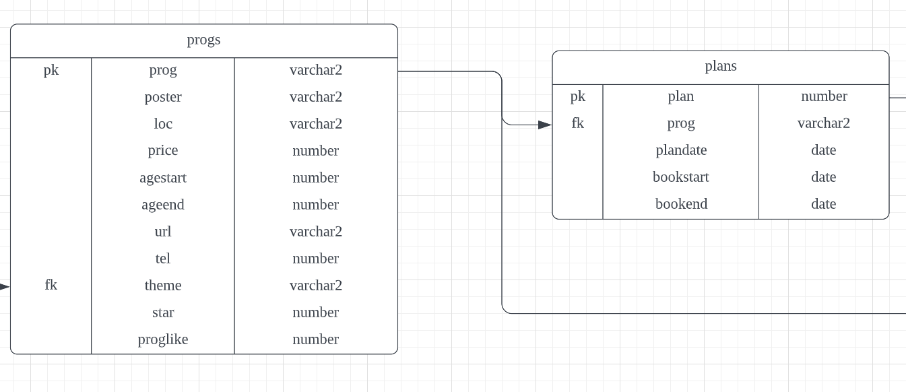

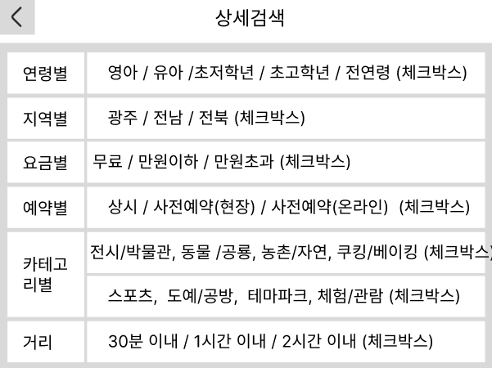
어린이정부포털(8)
광주문화예술교육지원센터(15)
네이버 : 광주 어린이체험학습 검색

